ログイン画面
システム名 |  |  | アイエスエイプランECサイト |  |  |  |  | 作成日 |  | 2017/8/22 | 作成者 | 内海 智也
カテゴリ |  |  | 問い合わせフォーム送信完了画面 | 機能名称 |  |  |  | 更新日 |  | 2019/11/07 | 更新者 | 岩田侑大

 | ■ログイン画面 | 問い合わせフォーム送信完了画面
 |  |  |  |  | No. | 項目名 | オブジェクト |  | 内容
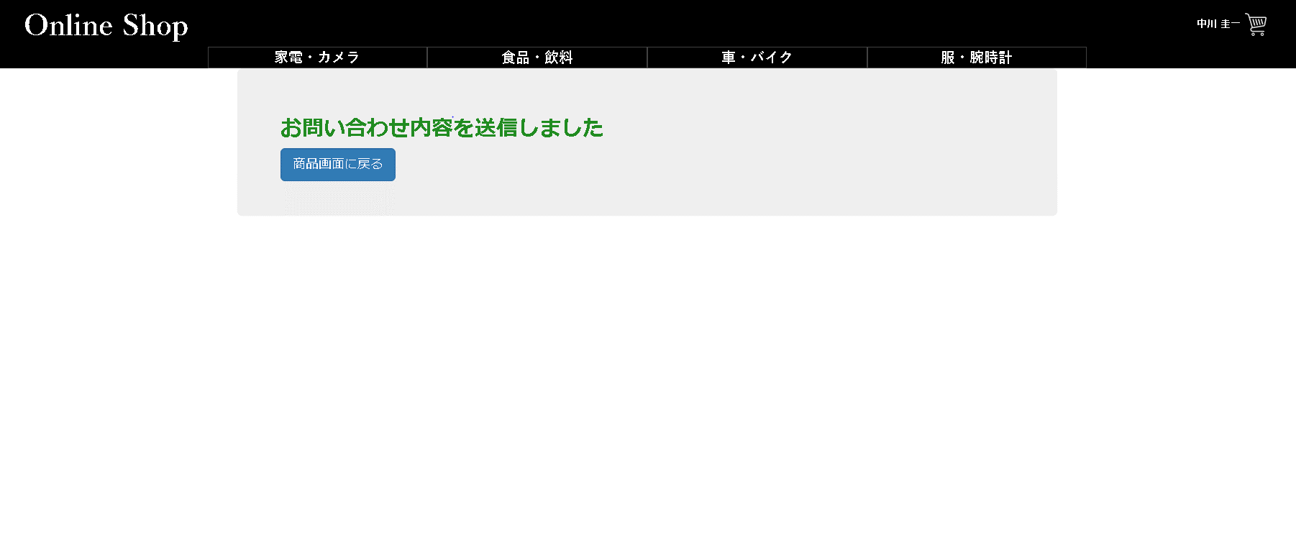
 |  |  |  |  | 1 | 商品画面に戻るボタン |  |  | 直近までいた商品詳細画面へ遷移する。

1

ⒸISA Plan, Inc.

